상품제안서
티타늄 골드 굿즈 수저세트 | 상품코드: S46911

 |  |  |  |  |  |  | 02-713-8555 | www.synergygift.co.kr
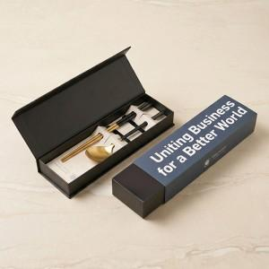

【상세/제작정보】 | <p><span style="font-size: 14pt;">※ 레이저인쇄-숟가락+젓가락</span></p>

【인쇄/포장옵션】 | 수저+젓가락 레이저 / 포장불가능

【공급단가】 | 수량 | 30~ | 100~ | 300~ | 1,000~ | 3,000~
*VAT별도 | 단가 | 11,500원 | 10,900원 | 10,400원 | 9,950원 | 9,800원

【상품 URL】 | https://synergygift.co.kr:443/src/goods_detail.php?gdno=46911

